전산비품 신청
화면명 |  | 전산비품 신청 및 상세 | 화면영문명
화면URL |  | http://ims.smiledev.net/fixtures/assets/apply
진입경로 |  | 전자결재 > 결재문서작성 > 전산 > 전산비품 신청
화면설명 |  | 전산비품 신청 및 상세 화면
화면 캡쳐
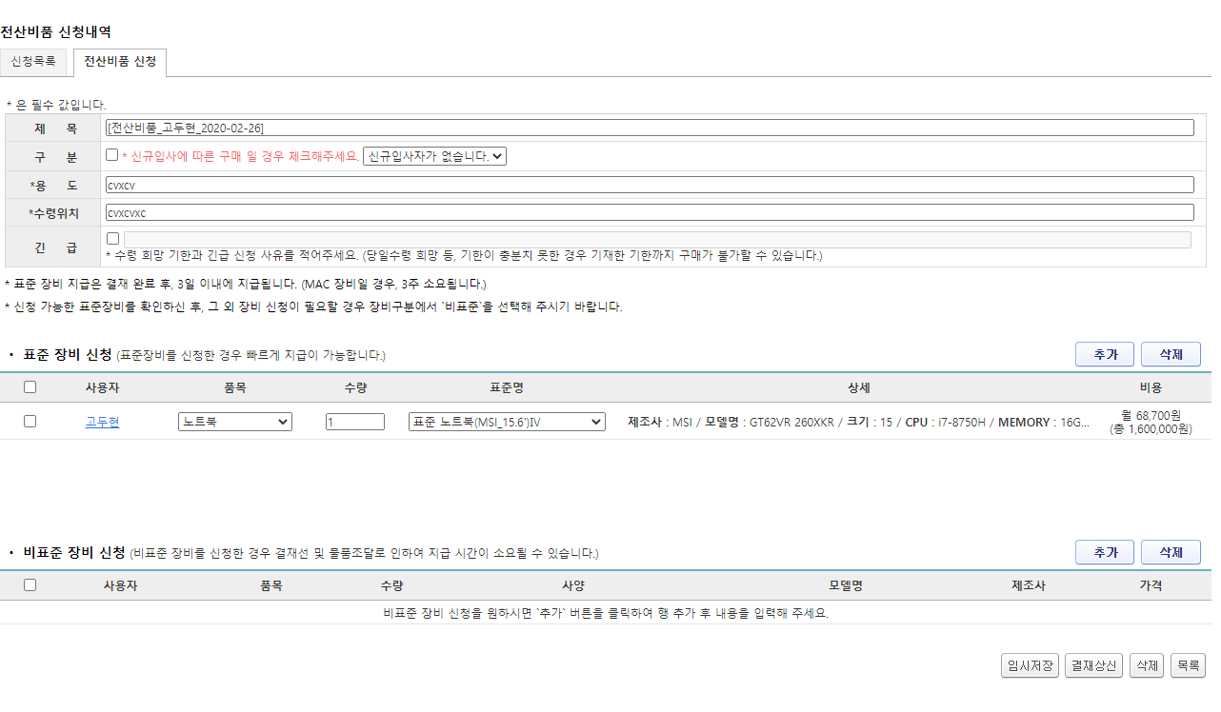
1
2
3
4
주요 기능정의
 | 기능명 | 기능설명 |  | 함수명
1 | 임시저장 버튼 | 작성 된 문서 임시 저장 |  | $("#btnSave").click
2 | 결재상신 버튼 | 전자결재 양식 팝업 호출 |  | $("#btnReport").click
3 | 삭제 버튼 | 작성 된 문서 삭제 |  | $("#btnDelete").click
4 | 목록 버튼 | 목록으로 이동 |  | $("#btnList").click

주요 메소드 정의
호출Controller |  | 메소드명 | 메소드 설명

추가사항(기타 사항을 자유롭게 기재)

팝업 - 전자결재 양식
화면명 |  | 전산비품 신청서 | 화면영문명
화면URL |  | http://ekp.smiledev.net/eNovator/GSWF/WebPage/ApprovalForms/ApprovalFormCtrl.aspx
진입경로 |  | 전자결재 > 결재문서작성 > 전산 > 전산비품 신청 > 결재상신
화면설명 |  | 전산비품 신청서 양식 화면
화면 캡쳐
5
6
7
8
1
9
10
11
4
6
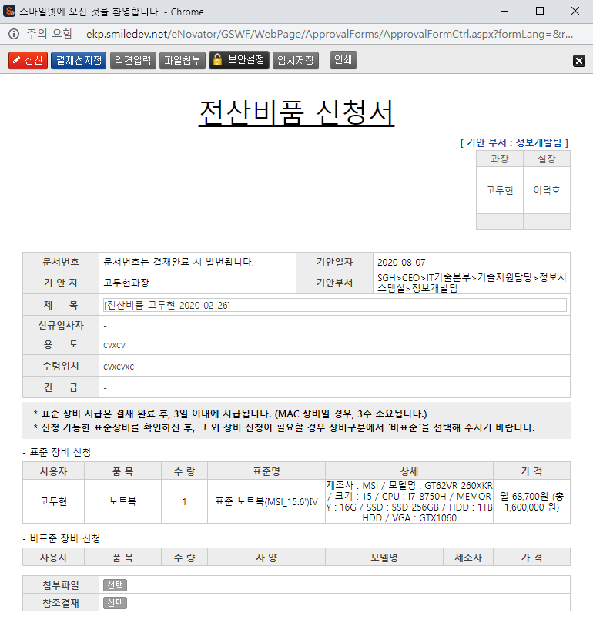 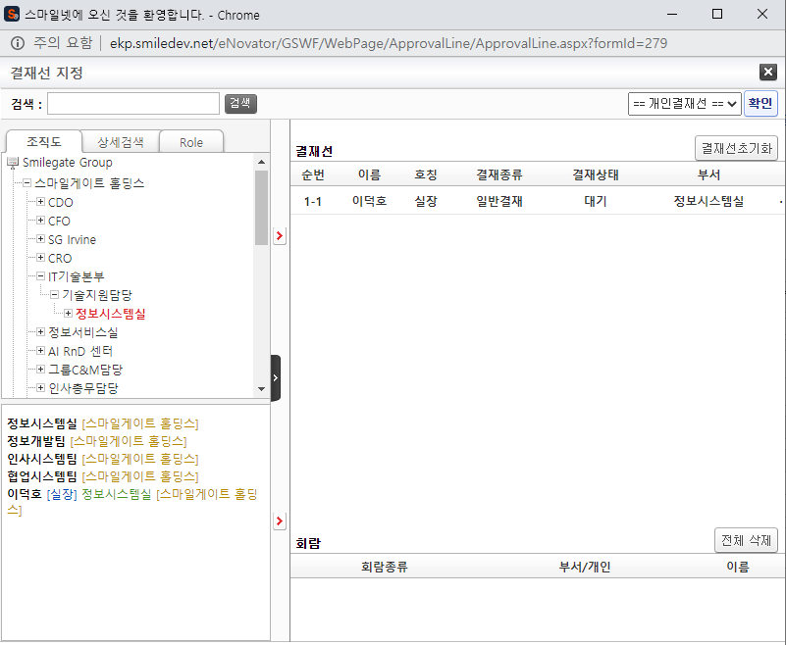
8
12
2
3
주요 기능정의
 | 기능명 | 기능설명 |  | 함수명
1 | 전자결재 기본 정보 | 제목 및 상신 문서 기본 정보 입력 화면
2 | 전산비품 신청 정보 | 신청 된 전산비품 정보 표시
3 | 첨부파일 참조결재 선택 | 첨부 파일 및 참조결재 정보 입력 화면
4 | 기안 결재자 | 기안자 결재 프로세스 정보를 확인 가능한 영역
5 | 상신 버튼 | 결재 상신 |  | DraftAction_OnClick
6 | 결재선지정 버튼 | 결재선 지정 관련 팝업 창 호출 |  | TotalApprovalLineMgr
7 | 의견입력 버튼 | 의견 입력 창 노출 |  | DraftComment_OnClick
8 | 파일첨부 버튼 | 첨부 파일 Div 화면 노출 |  | FileAttach_OnClick
9 | 보안설정 버튼 | 문서 보안 설정, 보안 된 문서는 지정된 회람자만 문서를 볼 수 있습니다. |  | SetSecurity_OnClick
10 | 임시저장 버튼 | 결재 작성 내용 임시 저장 |  | TempSave_OnClick
11 | 인쇄 버튼 | 화면 인쇄 |  | printNow
12 | 참조결재 선택 버튼 | 참조 결재 팝업 창 호출 |  | _FORM_fnSelectDocLink
주요 메소드 정의
호출Controller |  | 메소드명 | 메소드 설명
5 | ApprovalFormCtrl.aspx | DraftAction_OnClick
5-1 | Draft.aspx | draft | EKP_WORKFLOW.DBO.USP_REPORT_REQUEST
5-2 | Draft.aspx | InsertApprovalDocExtendField | EKP_WORKFLOW.DBO.USP_UAN_EXTEND_FIELD_INSERT
5-3 | Draft.aspx | DraftTempDocDelete

추가사항(기타 사항을 자유롭게 기재)
Legacy 정보가 연동되어 있습니다. 관리자 - 양식 관리, Legacy 부분을 참조 하십시오.

관리자 - 양식 관리 - Legacy 연동
화면명 |  | 양식 관리 | 화면영문명
화면URL |  | http://ekp.smiledev.net/eNovator/GSWF/WebPage/Admin/FormAdmin.aspx?COM_CD=H0000000
진입경로 |  | 관리자 > 양식 관리 > 전산비품신청
화면설명 |  | 양식 관리 Legacy 연동 Url 링크 정보
화면 캡쳐
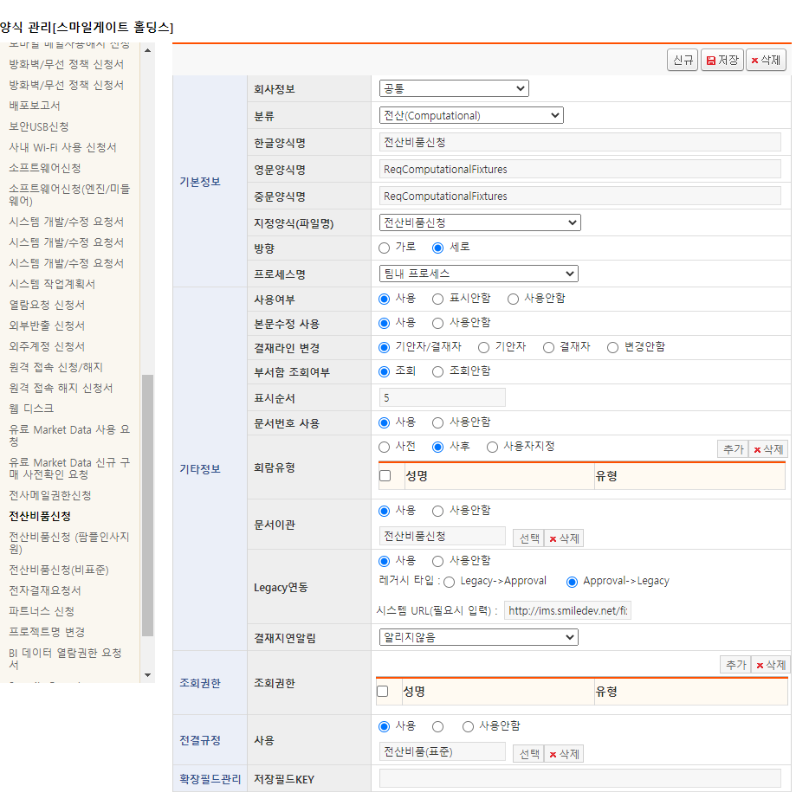

주요 기능정의
 | 기능명 | 기능설명 |  | 함수명

주요 메소드 정의
호출Controller |  | 메소드명 | 메소드 설명

추가사항(기타 사항을 자유롭게 기재)

목록
화면명 |  | 전산비품 신청내역 목록 | 화면영문명
화면URL |  | http://ims.smiledev.net/fixtures/assets/applyList
진입경로 |  | 전자결재 > 결재문서작성 > 전산 > 전산비품 신청내역 목록
화면설명 |  | 전산비품 신청내역 목록 화면
화면 캡쳐
2
1
3
4
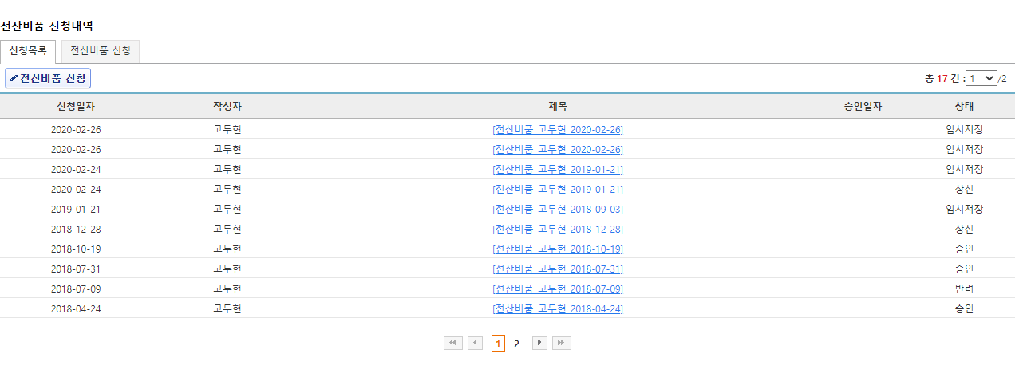
4
주요 기능정의
 | 기능명 | 기능설명 |  | 함수명
1 | 신청하기 버튼 | 전산비품 신청 페이지로 이동 |  | $("#btnApply").click
2 | 전산비품 신청내역 목록 | 신청 목록 정보가 노출 되며 신청자 정보 클릭 시 상세 페이지로 이동 |  | assetsApplyList.fn.getList
3 | 전산비품 신청내역 상세 페이지 | 전산비품 신청 내역 상세 페이지 이동 |  | assetsApplyList.fn.openPage
4 | 페이징 | 전산비품 신청 내역 목록 페이징 |  | assetsApplyList.fn.getList

주요 메소드 정의
호출Controller |  | 메소드명 | 메소드 설명
 | applyList | assetsApplyList | 리스트 초기화 및 기능 설정

추가사항(기타 사항을 자유롭게 기재)
상세 페이지 이동은 임시저장, 반려 인 상테만 이동이 된다.

